信用交易
融资融券市场交易数据统计(20260828)
标的证券 | 融资融券余额（亿元） | 融资余额（亿元） | 融券余额（亿元） | 融资买入额（亿元） | 融资融券规模变化（亿元） | 融资余额增幅(‰) | 融券余额增幅(%)
统计数据 | 26,591.11 | 26,302.50 | 288.61 | 1,904.29 | -60.06 | -2.34 | 0.53
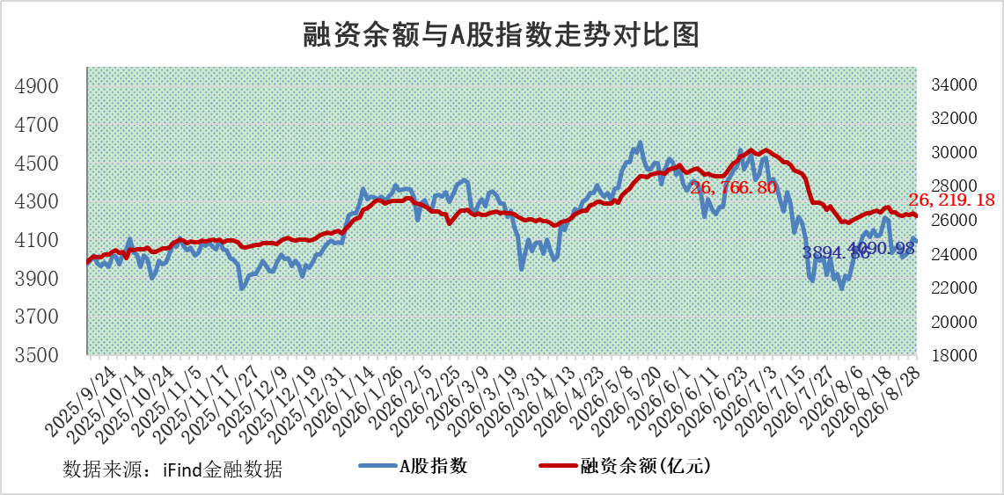

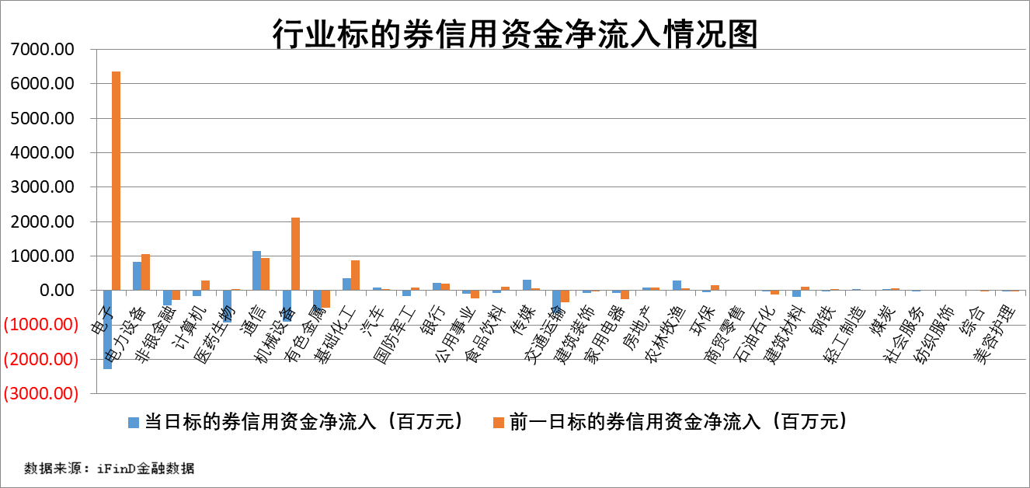

标的股票比较指标 |  | 融资余额/流通A股市值(%) | 融资余额增幅(%) | 融资买入额/成交金额(%) | （融资余额净增额-融券余额净增额）/流通A股市值(‱) | 融券余额降幅(%) | ABS[（融资余额净增额-融券余额净增额）/流通A股市值净增额-1](%)
前十名标的个股 |  | 福建水泥 | 美邦科技 | 三达膜 | 嘉立创 | 民和股份 | 振德医疗
 |  | 信凯科技 | 星网锐捷 | 力芯微 | 平潭发展 | 誉衡药业 | 普莱得
 |  | 锴威特 | 平潭发展 | 凤凰股份 | 星德胜 | 万邦达 | 晨光电机
 |  | 天马科技 | 杭电股份 | 吉贝尔 | 星网锐捷 | 森萱医药 | 无锡鼎邦
 |  | 禾望电气 | 矽电股份 | 双元科技 | 矽电股份 | 七一二 | 赛微微电
 |  | 华塑科技 | 金牛化工 | 精进电动 | 杭电股份 | 达利凯普 | 常友科技
 |  | 华纺股份 | 中寰股份 | 光明肉业 | 金健米业 | 芳源股份 | 科瑞思
 |  | 嘉立创 | 正强股份 | 成大生物 | 华是科技 | 元力股份 | 润本股份
 |  | 西山科技 | 皖仪科技 | 挖金客 | 宏工科技 | 松芝股份 | 视涯科技
 |  | 苏州天脉 | 鸿仕达 | 春立医疗 | 力聚热能 | 华新科技 | 鹏鼎控股
后十名标的个股 |  | 农业银行 | 无锡鼎邦 | 华维设计 | 万邦医药 | 公元股份 | 安达科技
 |  | 中国神华 | 万邦医药 | 通宝光电 | 昂瑞微 | 森特股份 | 华光源海
 |  | 中信银行 | 天洋新材 | 华阳变速 | 肯特股份 | 商络电子 | 易思维
 |  | 中国银行 | 汉维科技 | 华昌化工 | 天洋新材 | 益客食品 | 科前生物
 |  | 中国石油 | 肯特股份 | 凯腾精工 | 万德斯 | 山西高速 | 慧辰股份
 |  | 青岛港 | 万德斯 | 泰德股份 | 金博股份 | 东方创业 | 艾迪药业
 |  | 工商银行 | 昂瑞微 | 新安洁 | 频准激光 | 报喜鸟 | 哈铁科技
 |  | 山东高速 | 太湖远大 | 华洋赛车 | 北自科技 | 新瀚新材 | 丛麟科技
 |  | 四川路桥 | 浙江大农 | 数字人 | 欣兴工具 | 基蛋生物 | 迈得医疗
 |  | 厦门银行 | 百普赛斯 | 殷图网联 | 美新科技 | 广合科技 | 睿创微纳
说明：1.以上普通交易数据和信用交易数据皆以交易日收盘后数据为基准；2.上述标的证券总数据只计算标的证券市场总数据，不包括从标的证券中调出去标的证券数据，所以与交易所公布的总值略有不同； 3.上述行业采用申万一级行业分类；4.以上标的基金和标的个股中比较的6个指标值中：前5个（从左至右）为正向指标，值越大排名越靠前；第6个为逆向指标，值越小，排名越靠前；5.第6个指标中ABS[]表示求绝对值，其主要用于考量信用资金相对净流入对股价相对净变化的贡献程度；6.数据来源：iFinD金融数据。

 |  |  |  | 融资余额增幅前10
 |  |  |  | 证券代码 | 融资余额 | 新增融资余额 | 融资余额增幅（%）
 |  | 1 | 美邦科技 | 920471.BJ | 403.82 | 140.99 | 53.64
 |  | 2 | 星网锐捷 | 002396.SZ | 102604.27 | 32996.53 | 47.40
 |  | 3 | 平潭发展 | 000592.SZ | 65836.27 | 19234.61 | 41.27
 |  | 4 | 杭电股份 | 603618.SH | 87526.28 | 22886.56 | 35.41
 |  | 5 | 矽电股份 | 301629.SZ | 25716.67 | 5737.45 | 28.72
 |  | 6 | 金牛化工 | 600722.SH | 23562.42 | 4889.14 | 26.18
 |  | 7 | 中寰股份 | 920260.BJ | 285.66 | 56.08 | 24.43
 |  | 8 | 正强股份 | 301119.SZ | 11569.36 | 2208.67 | 23.60
 |  | 9 | 皖仪科技 | 688600.SH | 7350.64 | 1400.26 | 23.53
 |  | 10 | 鸿仕达 | 920125.BJ | 10954.89 | 2083.27 | 23.48

